Novi Qashqai
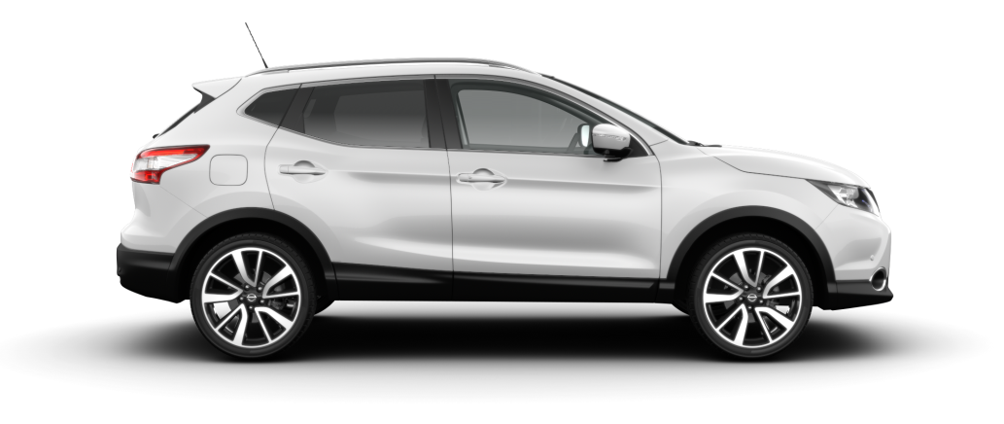

CJENIK VOZILA I OPREMA

MODEL | ccm | kw/ks | CO2 emisija (g/km) (kombinirana vožnja) | PRODAJNA CIJENA ZA KUPCA BEZ PDV-a |  | PRODAJNA CIJENA ZA KUPCA S PDV-om
NOVI QASHQAI

NOVI QASHQAI 1.2 DIG-T Visia | 1197 | 85/115 | 129 | 111,037.04 |  | 138,796.30
NOVI QASHQAI 1.2 DIG-T Acenta | 1197 | 85/115 | 129 | 119,999.20 |  | 149,999.00
NOVI QASHQAI 1.2 DIG-T Tekna | 1197 | 85/115 | 129 | 146,143.20 |  | 182,679.00

NOVI QASHQAI 1.2 DIG-T Visia X-Tronic | 1197 | 85/115 | 129 | 122,836.36 |  | 153,545.45
NOVI QASHQAI 1.2 DIG-T Acenta X-Tronic | 1197 | 85/115 | 129 | 131,927.27 |  | 164,909.09
NOVI QASHQAI 1.2 DIG-T Tekna X-Tronic | 1197 | 85/115 | 129 | 159,999.20 |  | 199,999.00

NOVI QASHQAI 1.5 dCi Visia | 1461 | 81/110 | 99 | 127,393.37 |  | 159,241.71
NOVI QASHQAI 1.5 dCi Acenta | 1461 | 81/110 | 99 | 136,417.06 |  | 170,521.33
NOVI QASHQAI 1.5 dCi Tekna | 1461 | 81/110 | 99 | 162,143.20 |  | 202,679.00

NOVI QASHQAI 1.6 dCi Visia | 1598 | 96/130 | 115 | 133,879.07 |  | 167,348.84
NOVI QASHQAI 1.6 dCi Acenta | 1598 | 96/130 | 115 | 143,911.07 |  | 179,888.84
NOVI QASHQAI 1.6 dCi Tekna | 1598 | 96/130 | 115 | 170,047.20 |  | 212,559.00

NOVI QASHQAI 1.6 dCi Visia 4WD | 1598 | 96/130 | 129 | 147,255.07 |  | 184,068.84
NOVI QASHQAI 1.6 dCi Acenta 4WD | 1598 | 96/130 | 129 | 156,800.00 |  | 196,000.00
NOVI QASHQAI 1.6 dCi Tekna 4WD | 1598 | 96/130 | 129 | 183,423.20 |  | 229,279.00

NOVI QASHQAI 1.6 dCi Visia X-TRONIC | 1598 | 96/130 | 119 | 144,215.07 |  | 180,268.84
NOVI QASHQAI 1.6 dCi Acenta X-TRONIC | 1598 | 96/130 | 119 | 154,246.43 |  | 192,808.04
NOVI QASHQAI 1.6 dCi Tekna X-TRONIC | 1598 | 96/130 | 119 | 180,383.20 |  | 225,479.00

Nadoplata :
 |  |  |  | PRODAJNA CIJENA ZA KUPCA BEZ PDV-a |  | PRODAJNA CIJENA ZA KUPCA S PDV-om

Metalik boja |  |  |  | 3,200 |  | 4,000
Paket Sigurnost |  |  |  | 3,040 |  | 3,800
Paket Nissan Connect |  |  |  | 4,256 |  | 5,320
Parkirni senzori |  |  |  | 1,216 |  | 1,520
Paket Driver assist |  |  |  | 3,344 |  | 4,180
Paket Premium |  |  |  | 2,432 |  | 3,040
Paket Style |  |  |  | 2,432 |  | 3,040
Produljeno jamstvo za 1.2 DIG-T (5 godina ili 100.000 km) |  |  |  | 2,396 |  | 2,995
Produljeno jamstvo za 1.5 dCi i 1.6 dCi motor (5 godina ili 100.000 km) |  |  |  | 2,760 |  | 3,450
Produljeno jamstvo Basic za 1.2 DIG-T (7 godina ili 150.000 km) |  |  |  | 3,136 |  | 3,920
Produljeno jamstvo Basic za 1.5 dCi i 1.6 dCi motor (7 godina ili 150.000 km) |  |  |  | 3,584 |  | 4,480

VISIA SERIJSKA OPREMA
Sigurnost
ABS (Anti-lock Brake System) Sustav protiv blokiranja kotača |  |  |  |  | Vanjski izgled
EBD (Electronik Brake Force Distribution) Električni regulator kočione sile |  |  |  |  | 17" alu naplatci
Sigurnosni zračni jastuk (vozač i suvozač) |  |  |  |  | Dimenzije guma 215/60 R17
Sigurnosni bočni zračni jastuci (vozač i suvozač) |  |  |  |  | Prednje maglenke s kromiranim obrubom
Sigurnosne zračne zavjesice (vozač i suvozač) |  |  |  |  | Elektr. preklopivi retrovizori u boji vozila
Mogućnost isključivanja suvozačkog zračnog jastuka
Dva 3-točkovna sigurnosna pojasa sprijeda i tri 3-točkovna straga |  |  |  |  | Tehnika
Ograničivač zatezne sile sigurnosnih pojasa sprijeda |  |  |  |  | Automatsko paljenje svjetala
Po visini podesivi sigurnosni pojasevi sprijeda |  |  |  |  | Senzori za kišu
ISOFIX držači za dječje sjedalo
ESP (elektronski nadzor stabilnosti vozila)
Nissan Chassis Control (Nissanov nadzor šasije)
 |  |  |  |  | Paket Sigurnost (dodatno na Acentu)
 |  |  |  |  | Tehnika
Unutrašnjost |  |  |  |  | Sustav za automatsko prepoznavanje prometnih znakova
Ručni klima uređaj |  |  |  |  | Sustav za upozoravanje prilikom nenamjernog izlaska iz trake
Filtar za pelud |  |  |  |  | Automatsko upravljanje dugim svjetlima
Radio s CD-om, čitač mp3 formata |  |  |  |  | Prednji i stražnji parkirni senzori
Priključak za USB, AUX |  |  |  |  | Sustav za izbjegavanje frontalnih sudara
4 zvučnika |  |  |  |  | Samozatamnjujući retrovizor
Bluetooth
Mjerač vanjske temperature
Digitalni sat |  |  |  |  | Paket Nissan Connect (dodatno na Acentu i može se kombinirati s paketom Sigurnost ili Parkirni senzori)
Servo upravljač namjestiv po visini i dubini |  |  |  |  | Nissan Connect Gen2 Kai (7" display)
Komande audio, putnog računala, tempomata i Bluetooth sustava na upravljaču |  |  |  |  | Stražnja kamera za parkiranje
Elektr. podizanje stakala prednjih i zadnjih vrata
Osvijetljen prtljažni prostor
Ogledalo u vozačevom i suvozačevom sjenilu |  |  |  |  | Parkirni senzori (dodatno na Acentu i ne može se kombinirati s paketom Sigurnost)
12 V utičnica sprijeda |  |  |  |  | Prednji i stražnji parkirni senzori
Centralna konzola s pretincima za limenke
Po visini podesivi nasloni za glavu sprijeda (2) i straga (3)
Vozačevo sjedalo podesivo po visini |  |  |  |  | TEKNA SERIJSKA OPREMA - DODATNO NA OPREMU ACENTA
Djeljiva stražnja klupa (60:40) |  |  |  |  | Unutrašnjost
Prednji naslon za ruke |  |  |  |  | Električno namještanje vozačevog sjedala
 |  |  |  |  | Djelomično kožna grijana prednja sjedala
Vanjski izgled |  |  |  |  | Samozatamnjujući retrovizor
Čelični naplatci 16"
Dimenzije guma 215/65 R16 |  |  |  |  | Vanjski izgled
Prednji i stražnji odbojnik u boji vozila |  |  |  |  | Srebrni krovni nosači
Zaštitna plastika oko vozila |  |  |  |  | Stakleni krov
Ručice vrata u boji karoserije |  |  |  |  | Zatamnjena stražnja stakla
Električno podesivi, u boji karoserije, grijani vanjski retrovizori sa pokazivačima smjera |  |  |  |  | BI-LED svjetla
LED dnevna svjetla |  |  |  |  | 19" alu naplatci
Ukrasne kromirane letvice oko stakala |  |  |  |  | Dimenzije guma 225/45R19
Halogenska prednja svjetla
 |  |  |  |  | Tehnika
Tehnika |  |  |  |  | Nissan Connect Gen2 Kai (7" display)
Imobilizator |  |  |  |  | Around View Monitor (sustav kamera za parkiranje)
Daljinsko centralno zaključavanje |  |  |  |  | Prednji i stražnji parkirni senzori
Tempomat |  |  |  |  | Inteligentni ključ i start/stop paljenje vozila
Limitator brzine |  |  |  |  | Sustav za automatsko prepoznavanje prometnih znakova
Pomoć na uzbrdici (Hill Start Assist) |  |  |  |  | Sustav za upozoravanje prilikom nenamjernog izlaska iz trake
Instrumentna ploča s 12,7-cm TFT ekranom u boji |  |  |  |  | Automatsko upravljanje dugim svjetlima
Elektronička ručna kočnica |  |  |  |  | Sustav za izbjegavanje frontalnih sudara
Sustav za mjerenje tlaka u gumama (Tyre Pressure Monitoring System)
Start/Stop sustav
Elektronska kontrola pogona - ALL MODE sustav 4x4 (osim 2WD)
 |  |  |  |  | Paket Driver Assist (dodatno na Teknu)
ACENTA SERIJSKA OPREMA - DODATNO NA OPREMU VISIA |  |  |  |  | Sustav za upozoravanje na vozila u mrtvom kutu
Unutrašnjost |  |  |  |  | Sustav za prepoznavanje objekata u pokretu prilikom vožnje unatrag
Dvozonski automatski klima uređaj |  |  |  |  | Sustav za održavanje vozačeve pozornosti
Kožom presvučen upravljač |  |  |  |  | Inteligentni sustav za parkiranje
Osvjetljeni pretinac za rukavice
Kožna ručica mjenjača |  |  |  |  | Paket Premium (dodatno na Teknu i može se kombinirati s paketom Driver Assist)
6 zvučnika |  |  |  |  | Kožna sjedala
Lumbalna potpora u vozačevom sjedalu
Džepovi na poleđini vozačevog i suvozačevog sjedala |  |  |  |  | Paket Style (dodatno na Teknu i može se kombinirati s paketom Driver Assist)
Osvjetljenje kabine na zadnjoj klupi |  |  |  |  | Crna obloga krova s unutrašnje strane
Naslon za ruke na stražnjoj klupi s pretincima za čaše |  |  |  |  | Premium bež kožna Alcantara sjedala
Pregradna ploča u prtljažniku
Posebno osvjetljenje interijera

 |  |  |  |  | Datum izdavanja: 08.09.14

TVORNIČKA GARANCIJA ZA VOZILO IZNOSI 3 GODINE ILI 100.000 PRIJEĐENIH KILOMETARA. GARANCIJA ZA PROHRĐAVANJE IZNOSI 12 GODINA.
PRODULJENO JAMSTVO ZA VOZILO IZNOSI 5 GODINA ILI 100.000 KM
ZASTUPNIK ZADRŽAVA PRAVO PROMJENE TEHNIČKIH PODATAKA, OPREME VOZILA I CIJENA BEZ PRETHODNE NAJAVE.
Vaš prodavatelj:
Vaš prodavatelj:
Vaš prodavatelj:
Vaš prodavatelj:
www.nissan.hr

